Sheet1
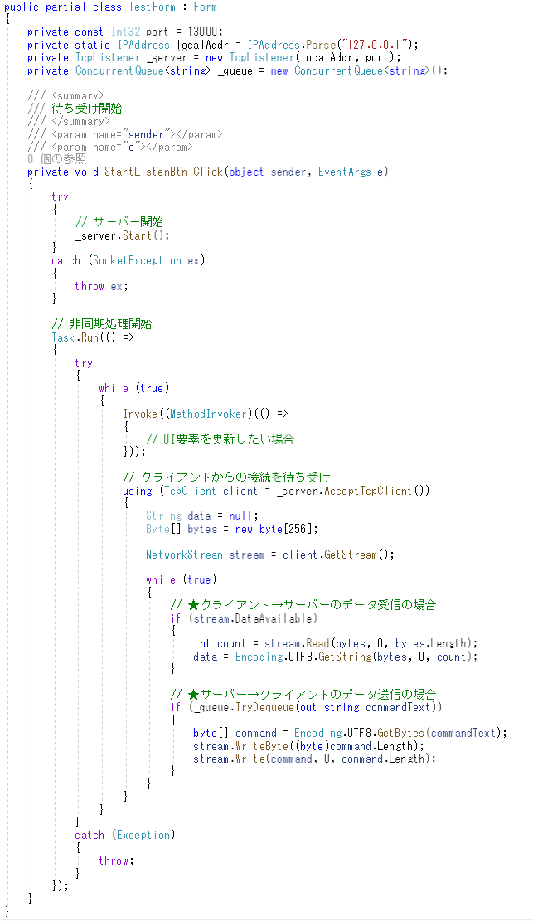
①TcpListenerインスタンス生成

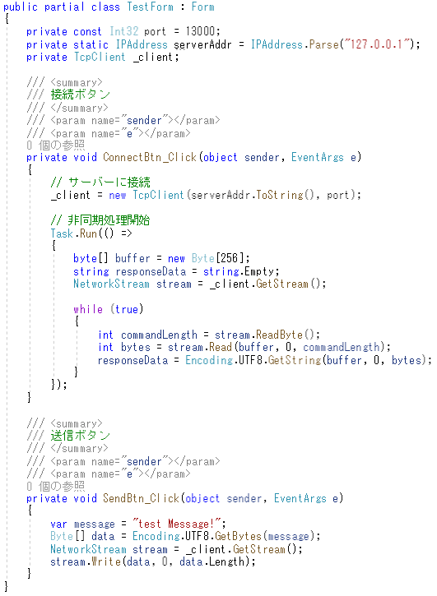
②サーバー開始

クライアントからの接続を待ち続けるためのループ
常に新しいクライアントからの接続を待ち受け、
接続が確立されたら内側のループに入ります。

③クライアントからの接続待ち
接続があるまでここで処理は止まっている

④データの送受信に使用されるNetworkStreamオブジェクトを取得

クライアントとの通信を行うためのループ
外側のループ内で新しいクライアント接続が確立されると、そのクライアントとの通信を担当

⑤読み取ったデータ(bytes)とバイト数(count)を取得する

⑥読み取ったバイトデータを復元

Sheet2
using System;
using System.Collections.Concurrent;
using System.Net;
using System.Net.Sockets;
using System.Text;
using System.Threading.Tasks;
using System.Windows.Forms;
namespace Test
{
public partial class TestForm : Form
{
private const Int32 port = 13000;
private static IPAddress localAddr = IPAddress.Parse("127.0.0.1");
private TcpListener _server = new TcpListener(localAddr, port);
private ConcurrentQueue<string> _queue = new ConcurrentQueue<string>();
/// <summary>
/// 待ち受け開始
/// </summary>
/// <param name="sender"></param>
/// <param name="e"></param>
private void StartListenBtn_Click(object sender, EventArgs e)
{
try
{
// サーバー開始
_server.Start();
}
catch (SocketException ex)
{
throw ex;
}
// 非同期処理開始
Task.Run(() =>
{
try
{
while (true)
{
Invoke((MethodInvoker)(() =>
{
// UI要素を更新したい場合
}));
// クライアントからの接続を待ち受け
using (TcpClient client = _server.AcceptTcpClient())
{
String data = null;
Byte[] bytes = new byte[256];
NetworkStream stream = client.GetStream();
while (true)
{
// ★クライアント→サーバーのデータ受信の場合
if (stream.DataAvailable)
{
int count = stream.Read(bytes, 0, bytes.Length);
data = Encoding.UTF8.GetString(bytes, 0, count);
}
// ★サーバー→クライアントのデータ送信の場合
if (_queue.TryDequeue(out string commandText))
{
byte[] command = Encoding.UTF8.GetBytes(commandText);
stream.WriteByte((byte)command.Length);
stream.Write(command, 0, command.Length);
}
}
}
}
}
catch (Exception)
{
throw;
}
});
}
}
}

